1单元格地址引用
员工编号 | 员工姓名 | 所属部门 | 工作职位 | 分机号码 | 入职日期 | 合同月薪 | 本次调薪(20%) |  | 20%
AD801 | 钱明远 | 人事 | 主管 | 0531 | 2005-07-01 | ¥5,000 |  | 知识点：公式地址引用。
AD802 | 孙小艾 | 财务 | 经理 | 2315 | 2005-09-01 | ¥10,000 |  | 相对引用：K1
AD803 | 王铭国 | 财务 | 职员 | 3323 | 2003-12-05 | ¥4,000 |  | 绝对引用：$K$1

AD804 | 许晓群 | 行政 | 职员 | 0422 | 2005-02-08 | ¥4,500
AD805 | 严品枝 | 财务 | 职员 | 8532 | 1995-03-05 | ¥4,000
AD806 | 张建文 | 人事 | 职员 | 8852 | 2004-05-02 | ¥3,500
AD807 | 王嘉义 | 销售 | 经理 | 7288 | 2007-01-02 | ¥12,000
AD808 | 赵新乐 | 销售 | 主管 | 2286 | 1995-06-06 | ¥7,000
AD809 | 何友华 | 行政 | 职员 | 2353 | 2005-01-03 | ¥5,000
AD810 | 方丽丽 | 销售 | 职员 | 0231 | 1999-09-08 | ¥6,000

 |  |  |  |  |  |  |  | F4：锁定行和列

2本利和
 |  | 本利和(本金+利息)
存期 (年) | 1 | 2 | 3 | 5 | 知识点：单元格地址引用——文本公式转换为excel的公式。
年利率 本金 | 3.00% | 3.50% | 4.00% | 4.25% | 本利和 = 本金 ×（1 + 年利率 × 存期年数）
10000 |  |  |  |  | 作业3：公式计算本利和，只需输入一个公式，其他复制而得。
20000 |  |  |  |  | 样张：
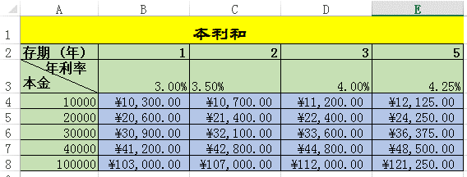
30000
40000
100000

3.单列变多列-地址引用
赵一
钱二 | 题目：快速将单列数据转换成多列。
孙三 | 100个姓名变成5列，20个/列。
王四 | 特色：复制到足以个单元格，利用地址引用变化。
周五 | 方法：在B1单元格输入=A21，复制到E1,再复制到100行，
吴六 | 样张：
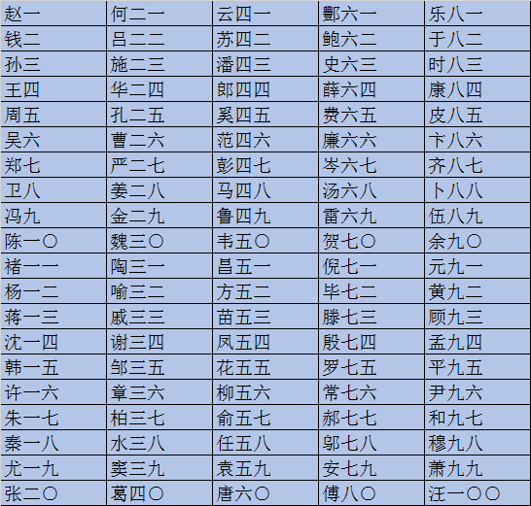
郑七
卫八
冯九
陈一○
褚一一
杨一二
蒋一三
沈一四
韩一五
许一六
朱一七
秦一八
尤一九
张二○
何二一
吕二二
施二三
华二四
孔二五
曹二六
严二七
姜二八
金二九
魏三○
陶三一
喻三二
戚三三
谢三四
邹三五
章三六
柏三七
水三八
窦三九
葛四○
云四一
苏四二
潘四三
郎四四
奚四五
范四六
彭四七
马四八
鲁四九
韦五○
昌五一
方五二
苗五三
凤五四
花五五
柳五六
俞五七
任五八
袁五九
唐六○
酆六一
鲍六二
史六三
薛六四
费六五
廉六六
岑六七
汤六八
雷六九
贺七○
倪七一
毕七二
滕七三
殷七四
罗七五
常七六
郝七七
邬七八
安七九
傅八○
乐八一
于八二
时八三
康八四
皮八五
卞八六
齐八七
卜八八
伍八九
余九○
元九一
黄九二
顾九三
孟九四
平九五
尹九六
和九七
穆九八
萧九九
汪一○○

6全年级平均分
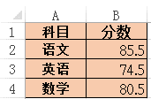
科目 | 分数
语文 |  | 知识点：跨工作表公式计算。
英语 |  | “！”的作用。
数学 |  | 作业：计算4个班各科目的平均分。

8追踪公式引用
2008年各项计算机产品销售表
 | 一月 | 二月 | 三月 | 四月 | 五月 | 六月 | 七月 | 总和 | 知识点：追踪公式引用单元格，即公式里数据的来龙去脉。
硬盘 | 30 | 30 | 12 | 35 | 23 | 14 | 85 | 229 | 特点：不能保存，仅是实时的。
内存 | 32 | 87 | 35 | 68 | 86 | 89 | 33 | 430 | 作业：追踪I14单元格的两次引用和去向。
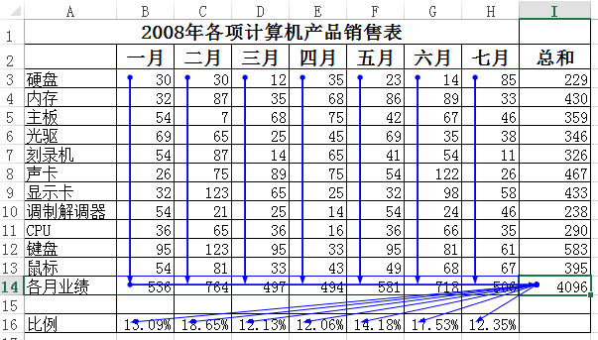
主板 | 54 | 7 | 68 | 75 | 42 | 67 | 46 | 359
光驱 | 69 | 65 | 25 | 45 | 69 | 35 | 38 | 346
刻录机 | 54 | 87 | 14 | 65 | 41 | 54 | 11 | 326
声卡 | 26 | 75 | 89 | 75 | 54 | 122 | 26 | 467
显示卡 | 32 | 123 | 65 | 25 | 32 | 98 | 58 | 433
调制解调器 | 54 | 21 | 25 | 14 | 54 | 24 | 46 | 238
CPU | 36 | 65 | 36 | 16 | 36 | 66 | 35 | 290
键盘 | 95 | 123 | 95 | 33 | 95 | 81 | 61 | 583
鼠标 | 54 | 81 | 33 | 43 | 49 | 68 | 67 | 395
各月业绩 | 536 | 764 | 497 | 494 | 581 | 718 | 506 | 4096

比例 | 13.09% | 18.65% | 12.13% | 12.06% | 14.18% | 17.53% | 12.35%

9追踪错误
2008年各项计算机产品销售表
 | 一月 | 二月 | 三月 | 四月 | 五月 | 六月 | 七月 | 总和 | 知识点：追踪错误原因。
硬盘 | 30 | 30 | 12 | 35 | 23 | 14 | 85 | 229 | 作业：排错。
内存 | 32 | 87 | 35 | 68 | 86 | 89 | 33 | 430 | 方法：选中B16单元格，追踪错误，找到原因是I14单元格是空值，完成I14单元格的计算，错误消失。
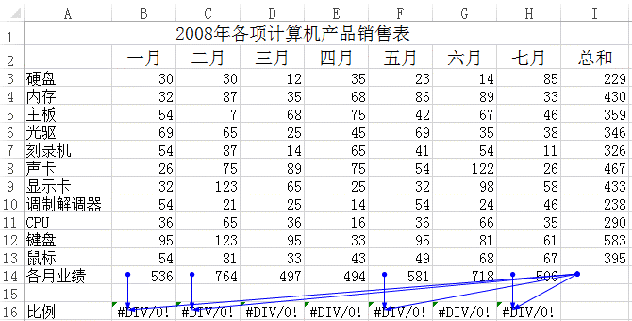
主板 | 54 | 7 | 68 | 75 | 42 | 67 | 46 | 359
光驱 | 69 | 65 | 25 | 45 | 69 | 35 | 38 | 346
刻录机 | 54 | 87 | 14 | 65 | 41 | 54 | 11 | 326
声卡 | 26 | 75 | 89 | 75 | 54 | 122 | 26 | 467
显示卡 | 32 | 123 | 65 | 25 | 32 | 98 | 58 | 433
调制解调器 | 54 | 21 | 25 | 14 | 54 | 24 | 46 | 238
CPU | 36 | 65 | 36 | 16 | 36 | 66 | 35 | 290
键盘 | 95 | 123 | 95 | 33 | 95 | 81 | 61 | 583
鼠标 | 54 | 81 | 33 | 43 | 49 | 68 | 67 | 395
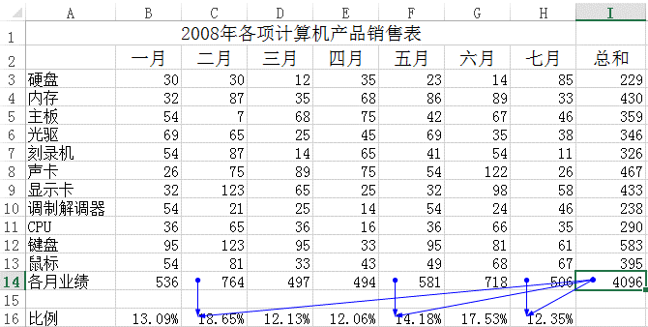
各月业绩 | 536 | 764 | 497 | 494 | 581 | 718 | 506

比例 | #DIV/0! | #DIV/0! | #DIV/0! | #DIV/0! | #DIV/0! | #DIV/0! | #DIV/0!

